상품제안서
깜찍 돌고래 후레쉬 열쇠고리 소리나는 키링 | 상품코드: F27748

 |  |  |  |  |  |  | 02-412-0044 | www.easy1.co.kr
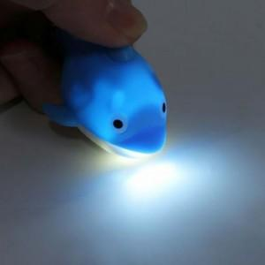

【상세/제작정보】 | 기본수량 미만 인쇄불가 제작기간 협의.

【인쇄/포장옵션】 | 실크 / 포장불가능

【공급단가】 | 수량 | 300~ | 500~ | 1,000~ | 3,000~ | 5,000~
*VAT별도 | 양면인쇄 | 1,670원 | 1,650원 | 1,610원 | 1,540원 | 1,480원

【상품 URL】 | http://www.easy1.co.kr/src/goods_detail.php?gdno=27748

